数据分析图表
数据分析图表（基于命令模式提取）
数据提取配置: {'FETCh:NR:BLER:UL:RESult?': [8], 'FETCh:NR:BLER:DL:RESult?': [8], 'FETCh:NR:MEValuation:TXP:AVG?': [2]}

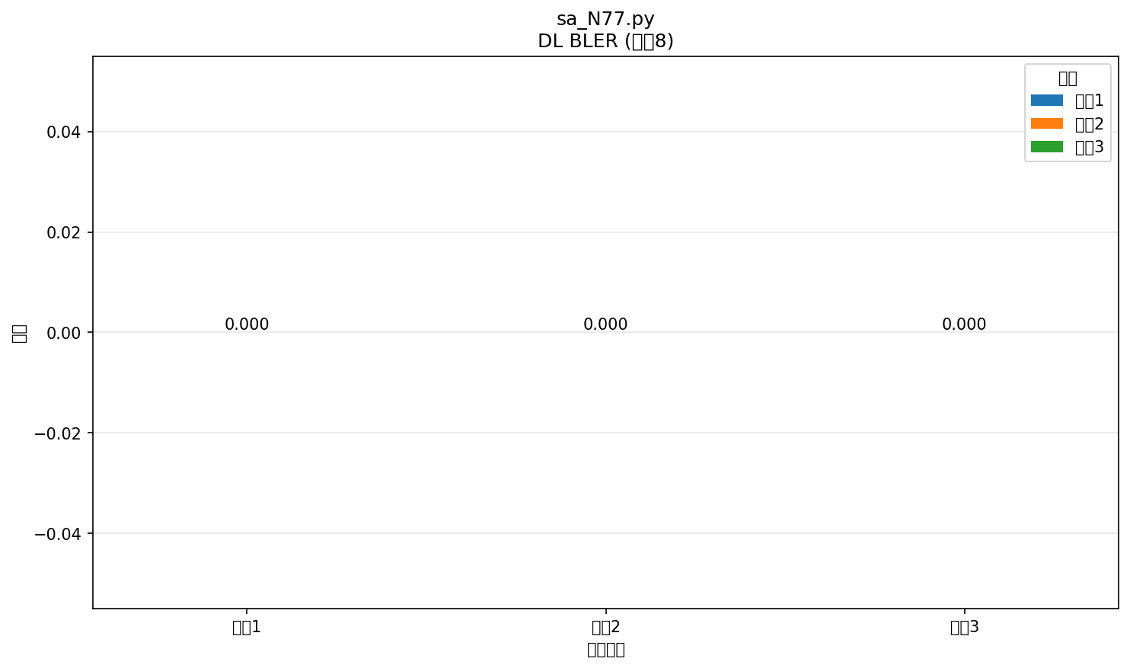

配置: sa_N77.py
命令: FETCh:NR:BLER:DL:RESult?
提取位置: 8
循环数: 3
具体数值:
循环1: 0.000 [颜色: RGB(31,119,180)]
循环2: 0.000 [颜色: RGB(255,127,14)]
循环3: 0.000 [颜色: RGB(44,160,44)]



配置: sa_N77.py
命令: FETCh:NR:BLER:UL:RESult?
提取位置: 8
循环数: 3
具体数值:
循环1: 0.000 [颜色: RGB(31,119,180)]
循环2: 0.000 [颜色: RGB(255,127,14)]
循环3: 0.000 [颜色: RGB(44,160,44)]

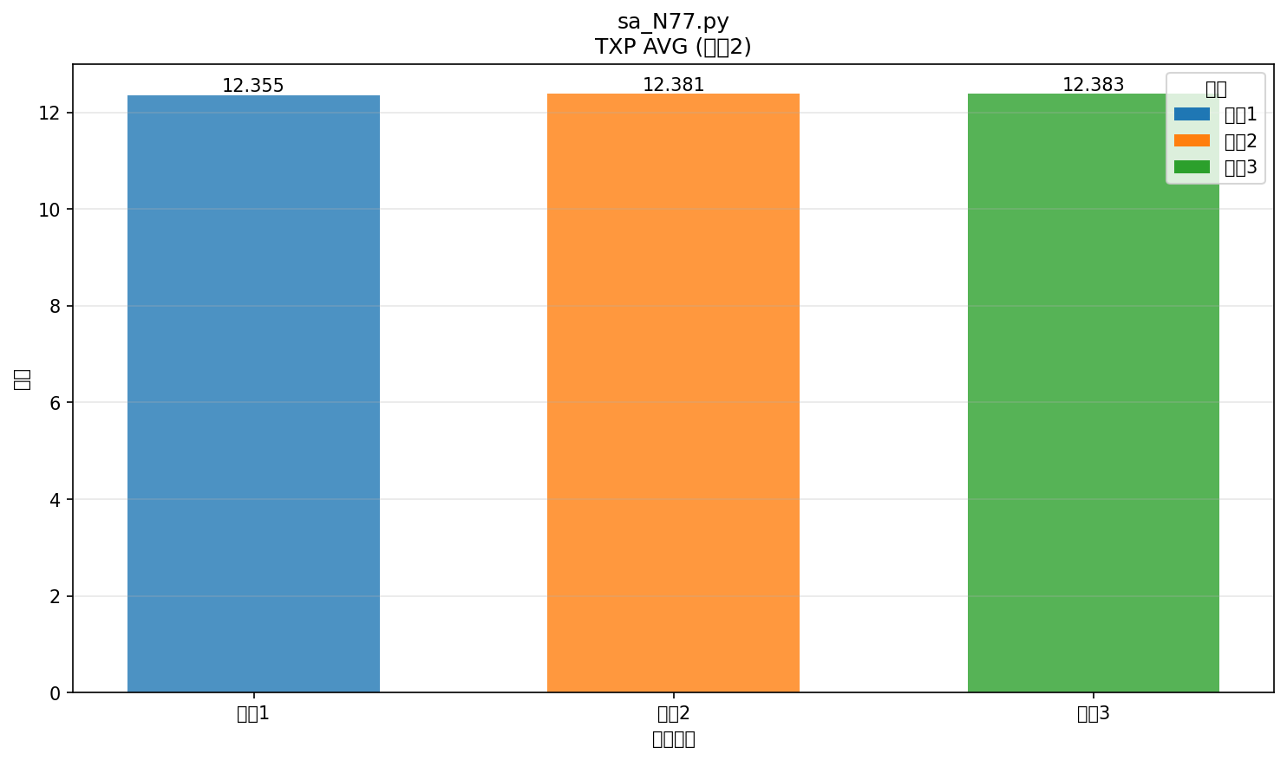

配置: sa_N77.py
命令: FETCh:NR:MEValuation:TXP:AVG?
提取位置: 2
循环数: 3
具体数值:
循环1: 12.355 [颜色: RGB(31,119,180)]
循环2: 12.381 [颜色: RGB(255,127,14)]
循环3: 12.383 [颜色: RGB(44,160,44)]

